Hoja 1
ID | Título | Descripción | Precondición | Criticidad | Urgencia | Tipo de defecto | Pasos | Resultado esperado | Resultado obtenido | Evidencia
BG1 | Error en el formulario de registro | Al tocar el botón ''enviar'' nos informa que fuimos registrados con éxito | Me pide que llene el formulario de registro | alta | alta | funcional | 1- entro a la pagina ''https://demo.guru99.com/test/newtours/register_sucess.php 2- selecciono ''REGISTERS'' 3- preciono el boton ''envia'' para validar el registro | Al presionar el botón me pidan que llene los solicitados | 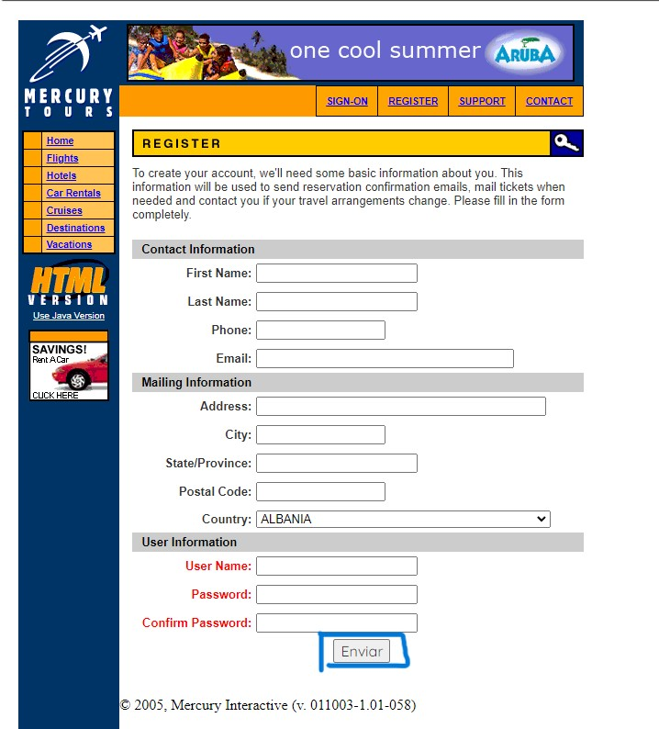 me redirecciona a otra pestaña de aviso de que el registro fue exitoso | 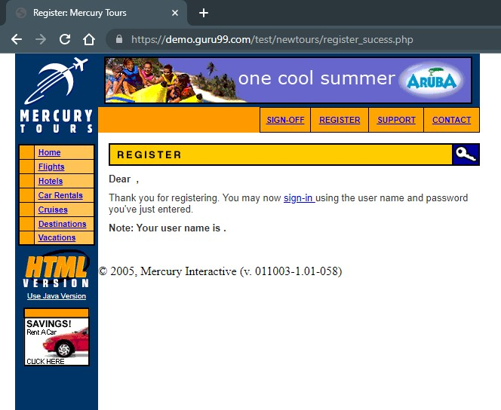 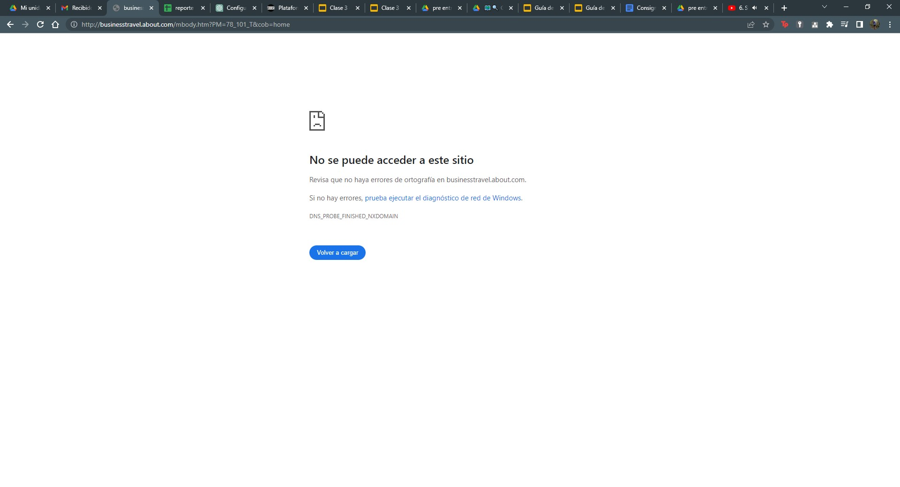
BG2 | Error en iniciar sesión | Al presionar el botón de ''iniciar sesion'' nos informa que ingresamos sesión con éxito | Me informe que no se han ingresado datos de cuenta | alta | alta | funcional | 1- entro a la pagina ''https://demo.guru99.com/test/newtours/login_sucess.php'' 2- selecciono ''SIGN-ON'' 3- preciono el boton ''SUBMIT'' | Al presionar el botón me pida que ingrese un usuario registrado | me redirecciona a otra pestaña de aviso de que el inicio de sesión fue exitoso | 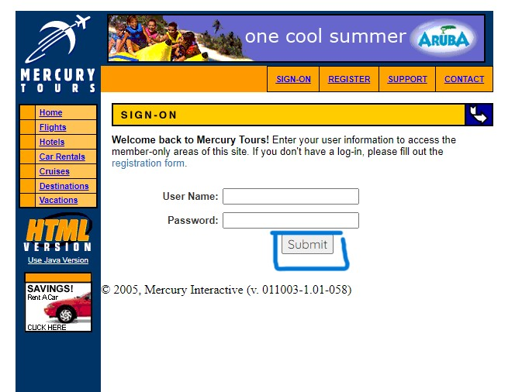 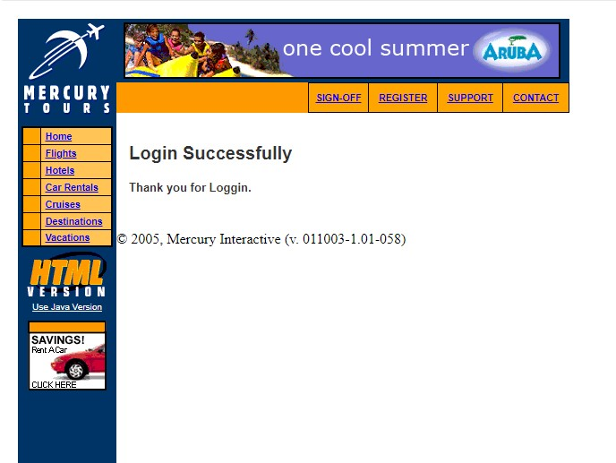
BG3 | Error en el link del mail | Al presionar el link ''Business Travel @ About.com'' | N/A | alta | alta | disruptivo | 1- entro a la pagina ''https://demo.guru99.com/test/newtours/index.php'' 2- selecciono el link'' Business Travel @ About.com '' | Al presionar el link me manda a otra página para poder contactarme por mail con la empresa | me redirecciona a otra pagina que me informa que no se ha podido acceder al sitio | 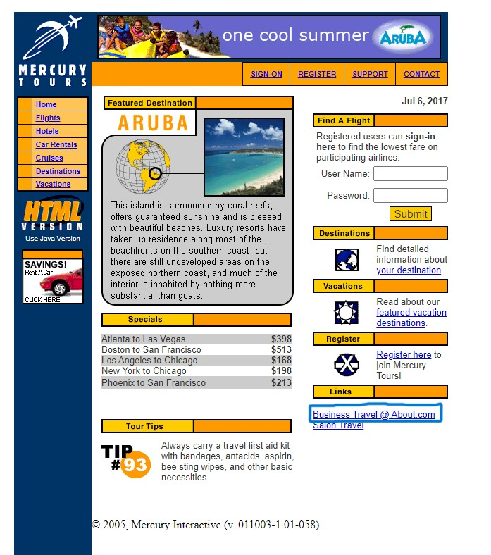
BG4 | Error en la casilla de telefono del formulario de registro | Admite el ingreso de letras en vez de numeros | nombre de usuario: /*-789 contraseña: 5656 confirmacion de contraseña: 5656 | media | media | funcional | 1- entro a la pagina ''https://demo.guru99.com/test/newtours/login_sucess.php'' 2- selecciono ''REGISTRO'' 3- Seccion ''PHONE'' | Al ingresar letras me informe que solo se aceptan numeros en ese campo | 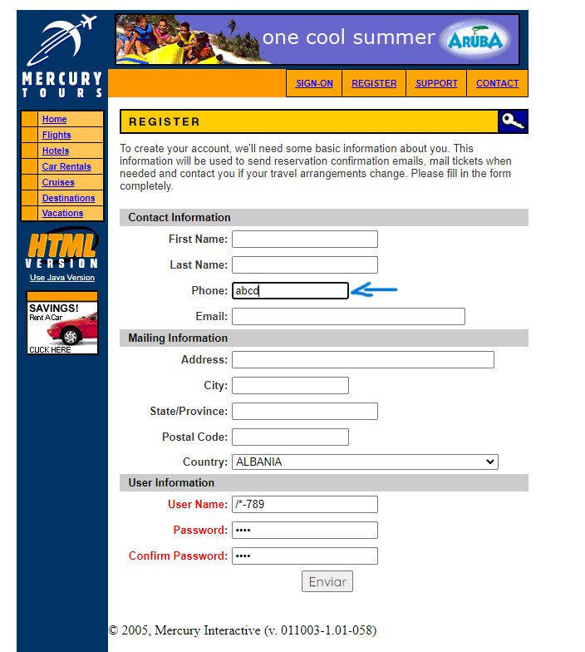 me toma como correcto ese campo del formulario | 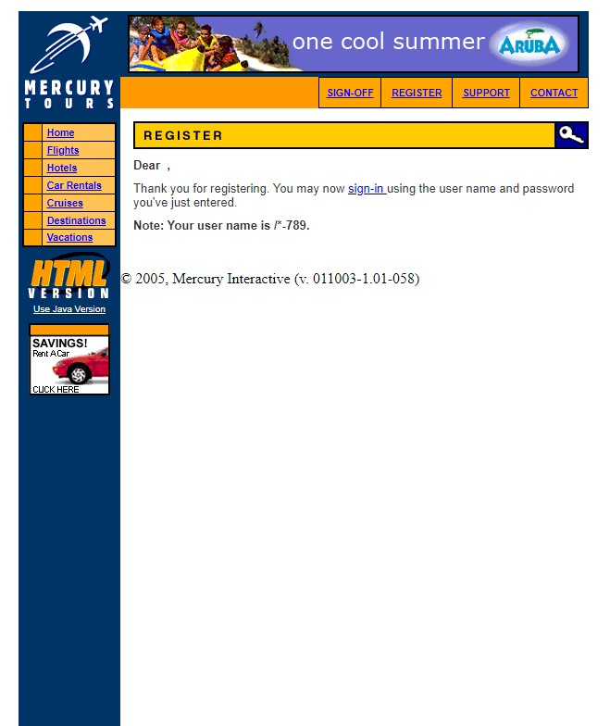
BG5 | Error envio del formulario de registro | Confirma el registro a pesar de que se mande sin llenar las casillas obligatorias | First Name:franco Last Name:blanchard Phone12346 Email:user123@gmail.com Address:direccion 12 City:ushuaia State/Province:tierra del fuego Postal Code:9410 Country:ARGENTINA | alta | alta | funcional | 1- entro a la pagina ''https://demo.guru99.com/test/newtours/login_sucess.php'' 2- selecciono ''REGISTRO'' 3- lleno el formulario hasta las casillas obligatorias | Al enviar el formulario me pida que llene las casillas obligatorias vacias | Me informa que el registro fue exitoso | 